使い方
- 入力の仕方 -

①予約申込書のタブをクリックし、記入例を参考に必要事項を記入してください
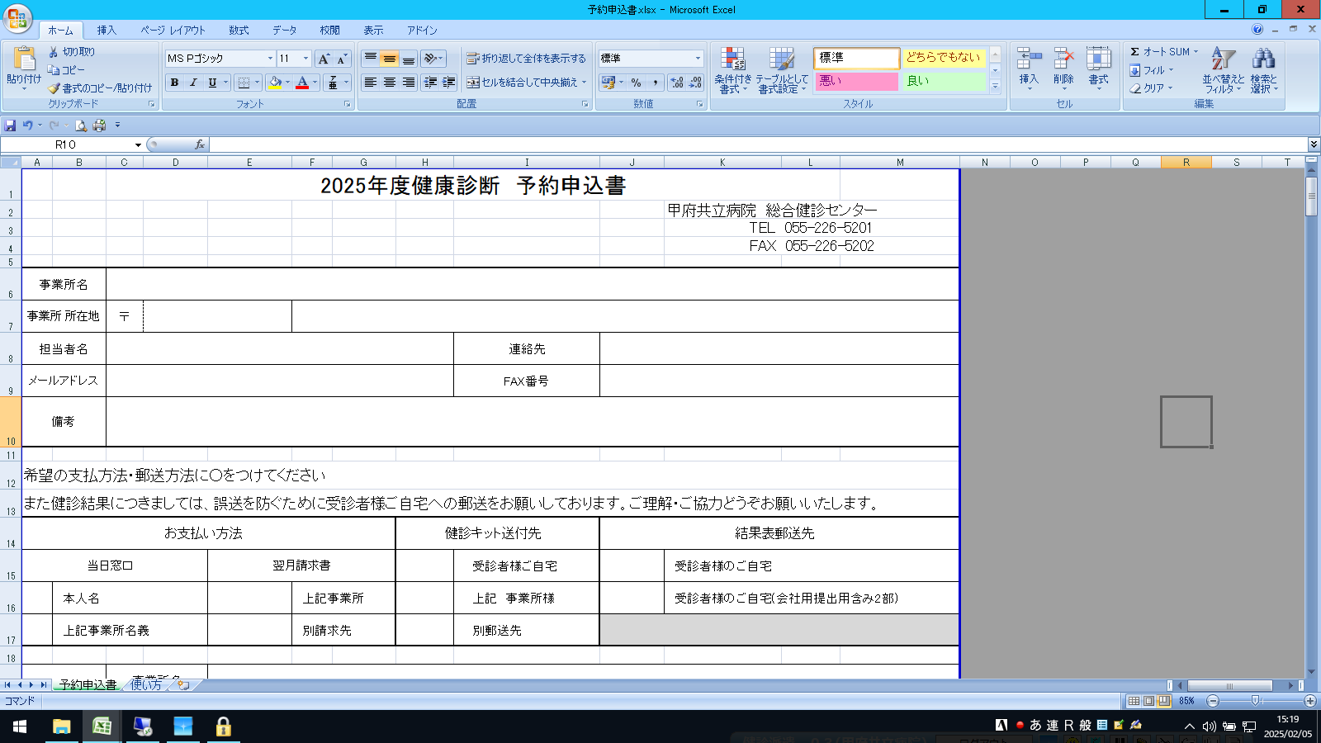

QRコードを読み込むと
空き状況の掲載ページに
つながります

コース名のセルをクリックすると選択肢が表示が表示されます

コース名のところをクリックすると
選択肢が表示にされるので
あてはまるものを選んでください

あてはまる選択肢がない場合は
その他を記入してください

同様にオプションのセルをクリックすると主なオプションが表示されます
あてはまるものがない場合は備考欄にご記載ください

オプションのところをクリックすると
選択肢が表示にされるので
あてはまるものを選んでください

選択肢にないオプションを
ご希望の場合は
備考欄にご記載ください

保険証情報は上から④・①・②の順にご記載ください

4

1

2

保険証情報は資格確認の際に必要となりますので
上記の図を参考にご入力ください

希望日は第1から第3希望まですべてご記載ください

検査内容により、その日が空き日でも
入れない場合がありますので
希望日は第1～第3希望まですべて
ご記載ください

②予約申込書の送付をしてください

 | A. | メール添付する場合 | B. | FAXもしくは郵送 で申込書送る場合
 |  | →パスワードをかけて頂き |  | 「 予約申込書 」 シートを印刷した物をお送りください
 |  | kofu-k-kenshin@s.yamanashi-min.jp
 |  | に添付して送信してください

 | ※ パスワードはZIP PASSなどインストール不要の方法でしたら
 | かけ方にきまりはございません。 下記は１例です。
